インストール初期設定
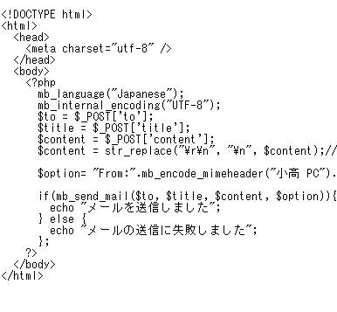
 | 参考サイト
 | https://wp-p.info/tpl_rep.php?cat=php-biginner&fl=r1
 | https://codeforfun.jp/how-to-install-mamp-windows-and-mac/

 | MAMP(マンプ) ダウンロード |  |  |  |  |  |  |  | XAMMP
 | https://www.mamp.info/en/ |  | MAMP | PHPを動作してくれる環境。『XAMPP』(ザンプ)なんかも有名 |  |  |  |  | https://smartlife-weblog.com/programing/install-xampp.html
windows版 | https://www.mamp.info/en/downloads/#Windows |  | Apache | 世界で一番使われているウェブサーバーソフトウェア

 |  |  |  |  |  |  |  | 2025-07-20


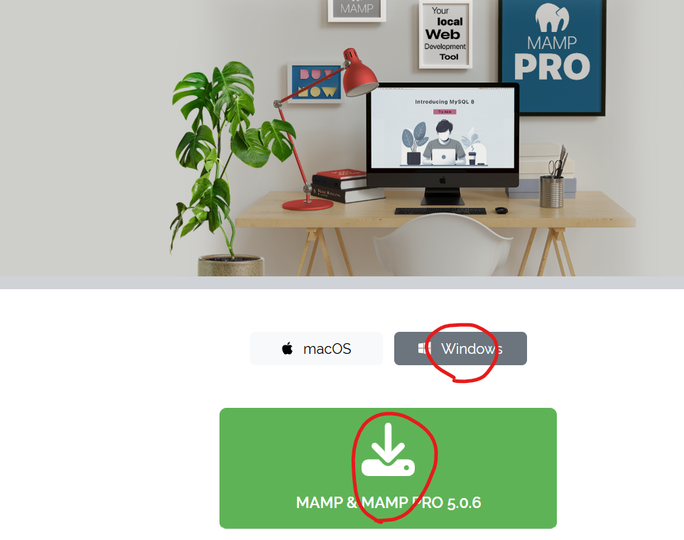

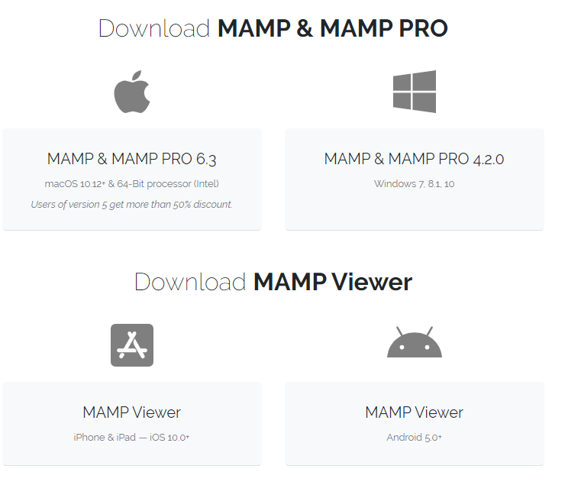

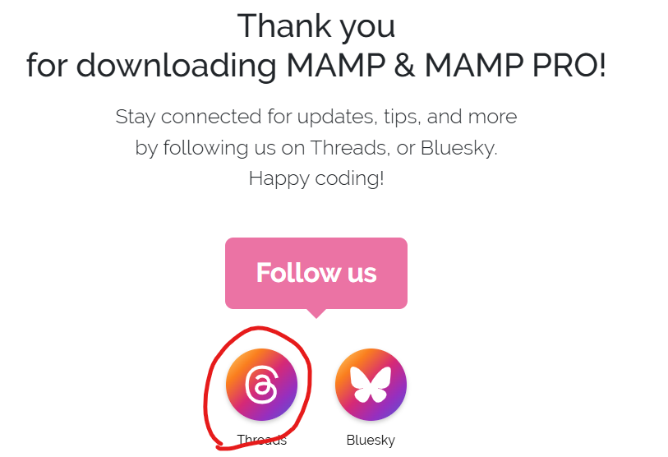

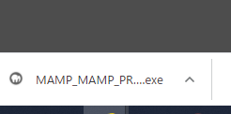

 | ダブルクリック

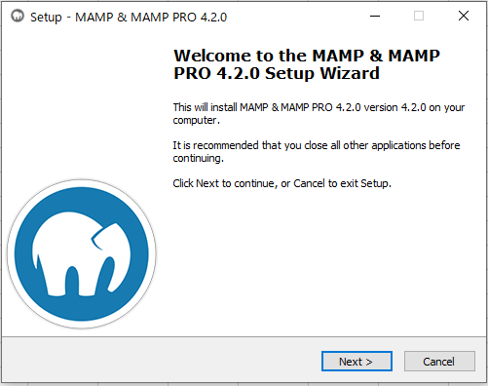

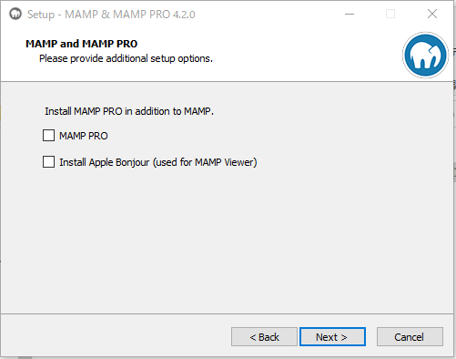

チェックはずす

 | 利用規約です。「I accept the agreement」を選択して「Next」
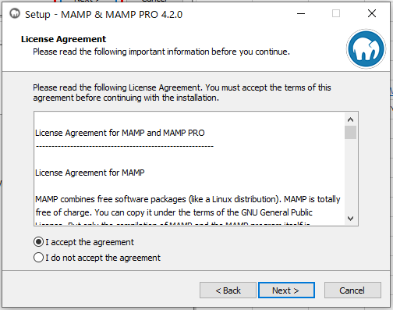

 | インストール先を選択して「Next」
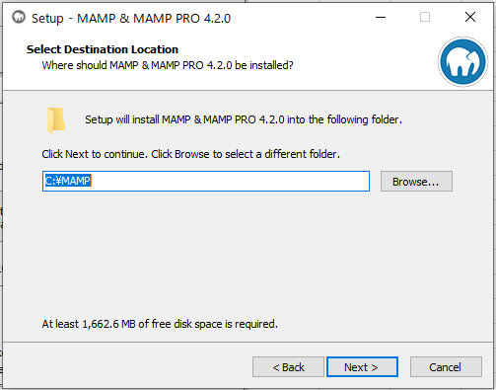

 | フォルダ名を確認して「Next」
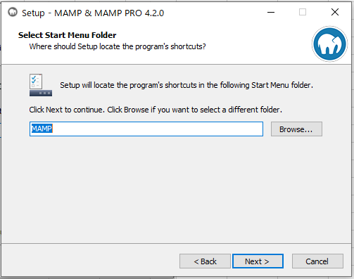

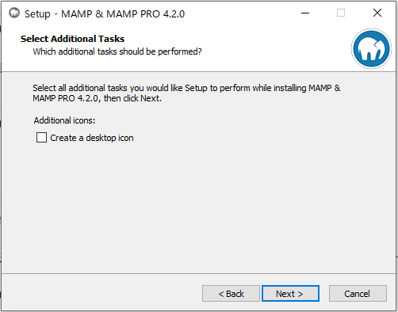

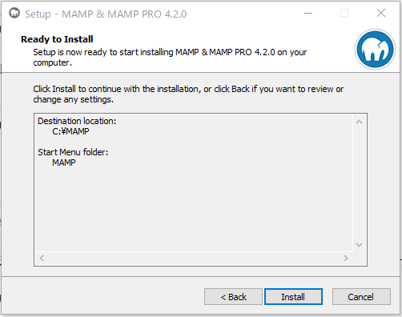

 | しばらくまつ
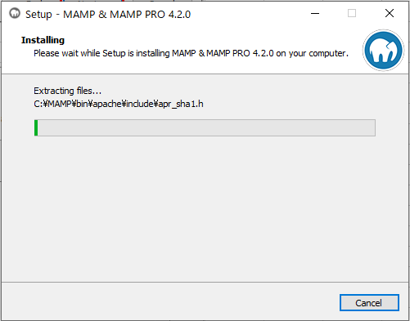

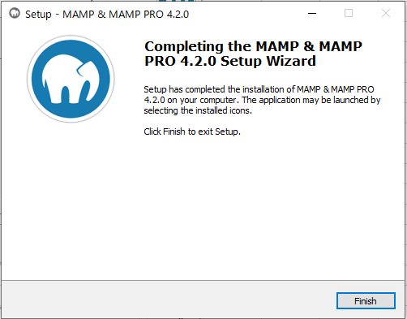


 |  | 起動

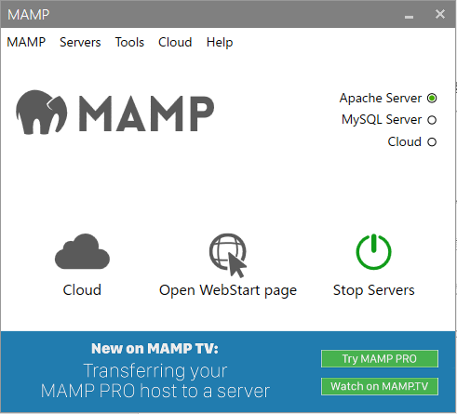
 | Apache Server」と「MySQL Server」の横に緑色のランプがついたら、サーバーの起動完了
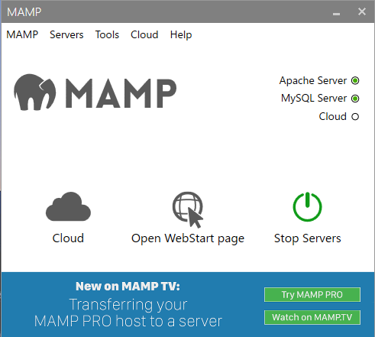

 |  |  |  |  |  |  |  |  |  | MySQLが起動しない場合

 |  |  |  |  |  |  |  |  |  | https://codeforfun.jp/mamp-mysql-not-starting-solutioin/

 |  |  |  |  |  |  |  |  |  | C:MAMP¥conf¥mysql¥my.ini をメモ帳などで開きます。

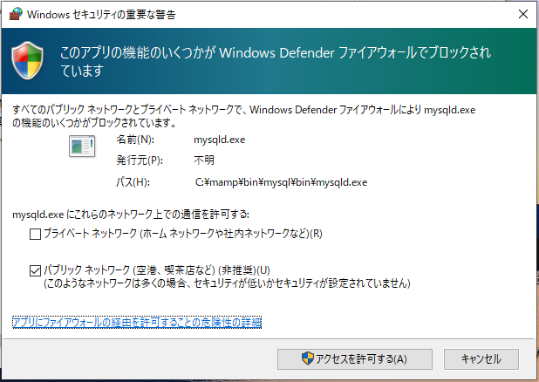
 |  |  |  |  |  |  |  |  |  | 135行目あたり #innodb_lock_wait_timeout = 50 と書いてある箇所を探します。
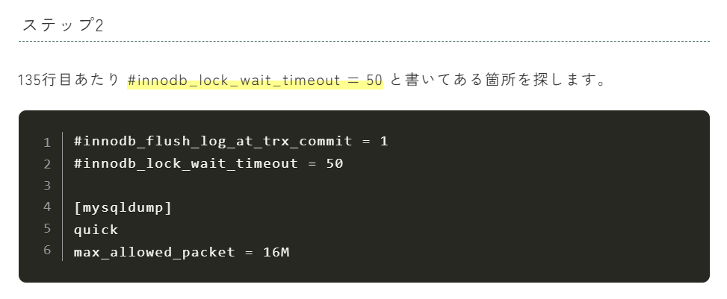

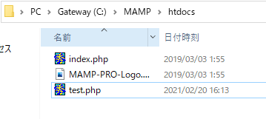
 | C:\MAMP\htdocs |  |  |  |  |  |  |  |  |  | #innodb_lock_wait_timeout = 50 の下に
 |  |  |  | 最初から存在 |  |  |  |  |  |  | innodb_flush_method = normal と書いてファイルを保存します。
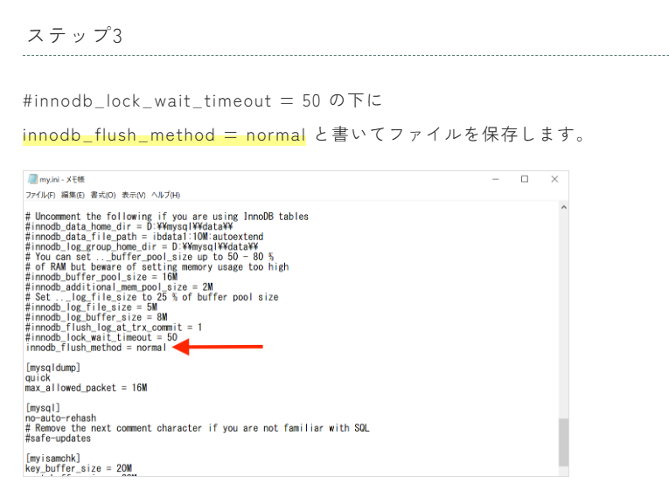

 |  |  |  |  | 追加 | なかみ
<?php
echo "MAMPの設定が完了しました！";
?>

 | http://localhost/test.php |  |  |  |  |  | 文字コードをUTF-8にすること
 | にアクセス
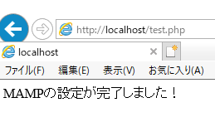

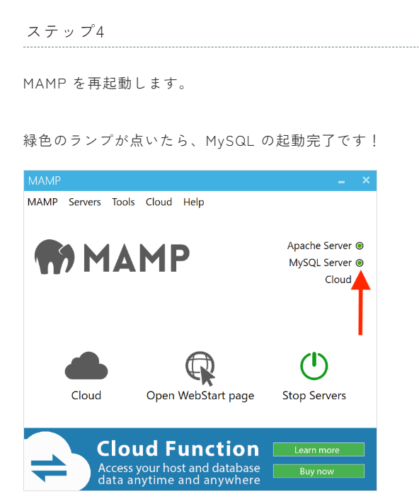

 | これで完了

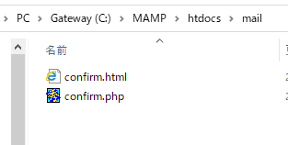
 | ※注意
 |  | ここをクリックすると
 |  |  | htmlは開く、しかし、
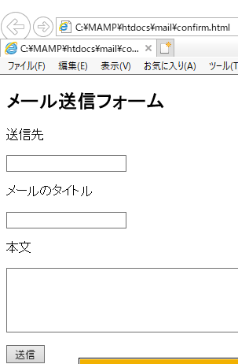
 |  |  |  |  |  |  | URLは 「C:\MAMP\htdocs\mail\confirm.html」なっている
 |  |  |  |  |  |  | 正しくは、「http://localhost/mail/confirm.html」
 |  |  |  |  |  |  | C:\・・・でもhtmlは表示されるがphpは
 |  |  |  |  |  |  |  | コードがそのまま表示されてしまう

fake sendmail
phpがローカルで動作するようになったけど
mb_send_mail買うう数を使ってメールおくるテストがしたい場合

fake sendmail のダウンロードをする

https://www.glob.com.au/sendmail/ |  |  | にアクセスし

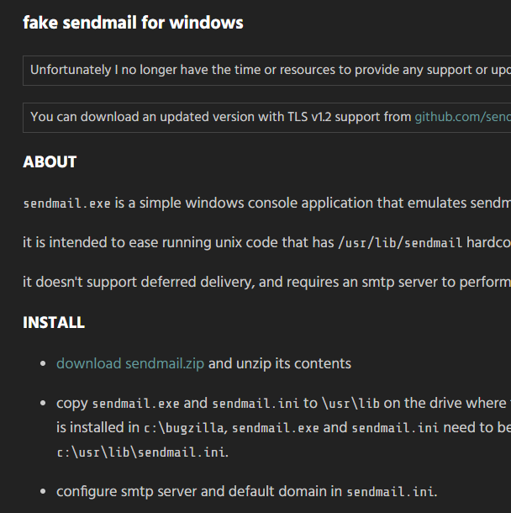

 |  |  |  |  | ここからダウンロード

ダウンロード出来たら解凍してC:直下にsendmailフォルダを保存する

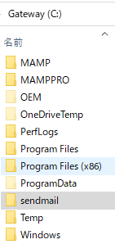

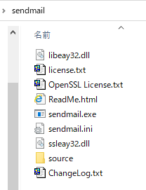

 | php.initの[mail function]の設定
 | C:\MAMP\conf\php7.4.1
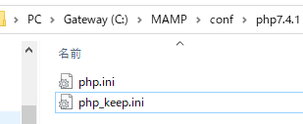

 |  |  |  | もともとあったphp.iniファイルを名前をphp_keep.iniに変更したもの

 | php.iniの741行目あたりで書きの変更を加える

 |  |  |  |  |  | SMTP = smtp.gmail.com
 |  |  |  |  |  | smtp_port = 465

 |  |  |  |  |  | sendmail_from = y.odaka.519@gmail.com

 |  |  |  |  |  | sendmail_path =C:\sendmail\sendmail.exe -t
 |  |  |  |  |  | mail.log = "C:\MAMP\logs\php_mail.log"

 | さっきダウンロードした
 | sendmail.iniを変更

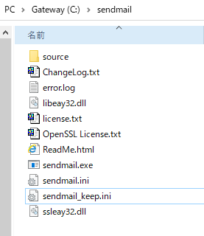

 |  |  |  | もともとあったsendmail.iniファイルを名前をsendmail_keep.iniに変更したもの

 |  | sendmail.ini に下記の変更を加える
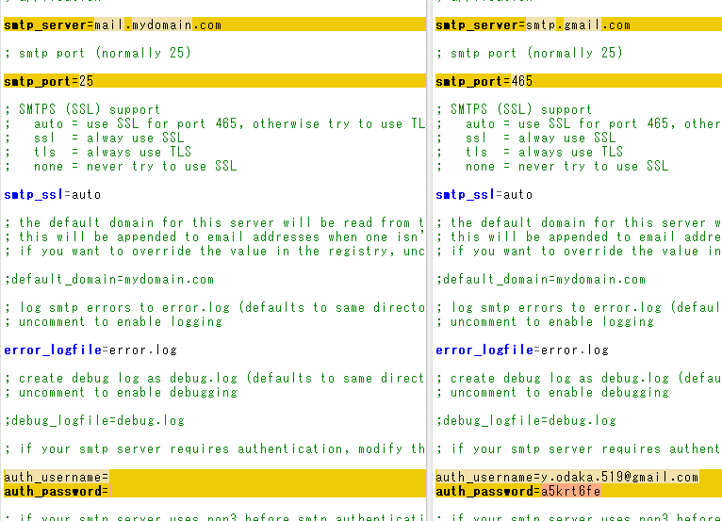

 | これで行けるはず

 |  | Googleメールなので、下記の設定をしないといけない

